Estadísticas
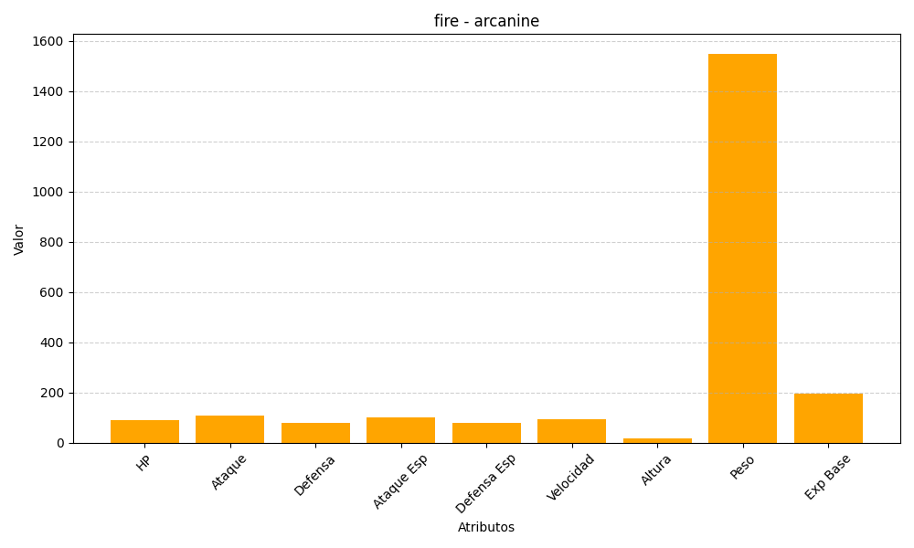
ID | Nombre | Tipo | HP | Ataque | Defensa | Ataque Especial | Defensa Especial | Velocidad | Altura | Peso | Experiencia Base
59 | arcanine | fire | 90 | 110 | 80 | 100 | 80 | 95 | 19 | 1550 | 194

